วัน,สัปดาห์
บริษัท โตโยต้านนทบุรี ผู้จำหน่ายโตโยต้า จำกัด
ตารางการตรวจเช็คและบำรุงรักษา เครื่องปั๊มลมแบบลูกสูบ เดือน.........................พ.ศ.............
แผนก.......................................สาขา......................
 |  |  |  |  |  |  |  |  |  |  |  |  |  |  |  |  |  |  |  |  |  |  |  |  |  |  | ตำแหน่งที่ตั้ง

ผู้จัดการศูนย์บริการ |  |  | ผช.ผจก / จนท. หน่วยงานซ่อมบำรุง |  |  |  |  |  |  |  |  |  |  |  |  |  |  |  |  |  |  |  |  |  |  |  | ผู้รับผิดชอบ

ประจำวัน | ลำดับ | รายละเอียดในการตรวจเช็ค ( ภาพประกอบหน้า 3/4 ) |  |  | 1 | 2 | 3 | 4 | 5 | 6 | 7 | 8 | 9 | 10 | 11 | 12 | 13 | 14 | 15 | 16 | 17 | 18 | 19 | 20 | 21 | 22 | 23 | 24 | 25 | 26 | 27 | 28 | 29 | 30 | 31
 | 1 | ถ่ายน้ำที่ถังเก็บลมทิ้ง เพื่อป้องกันไม่ให้ระบบลมมีความชื้น
 | 2 | ตรวจสอบระดับน้ำมัน ต้องไม่ต่ำกว่าครึ่งของช่องตาแมวดูระดับน้ำมัน
 | 3 | เมื่อยกเบรคเกอร์แล้วเครื่องจักรทำงาน ให้สังเกตุเสียงการทำงานถ้าพบว่ามีเสียง
 |  | ผิดปกติให้ ปิดเบรคเกอร์ทันที และ แจ้งให้หัวหน้างานทราบ
 | 4 | เมื่อปั๊มตัดการทำงาน ต้องไม่มีเสียงลมรั่วออกจากถัง
 | 5 | ตรวจสอบรอยรั่วรอบ ๆ ตัวปั๊ม : ต้องไม่มีน้ำมันรั่วออกจากชิ้นส่วนต่างๆ
 | 6 | ตรวจสอบหลอดไฟแสดงสถานะการทำงานของปั้มลม : หลอดไฟติด เบรกเกอร์ ON/
 |  | หลอดไฟดับ เบรกเกอร์ OFF
ลงชื่อผู้รับผิดชอบ
ลงชื่อผู้ตรวจสอบ ( หัวหน้างาน )

ประจำสัปดาห์ | ลำดับ | รายละเอียดในการตรวจเช็ค ( ภาพประกอบหน้า 3/4 ) |  |  | สัปดาห์ที่ 1 |  |  |  |  |  | สัปดาห์ที่ 2 |  |  |  |  |  | สัปดาห์ที่ 3 |  |  |  |  |  | สัปดาห์ที่ 4 |  |  |  |  |  | สัปดาห์ที่ 5
 | 1 | ควรทำความสะอาดตัวเครื่องโดยใช้ผ้าเช็ดตามส่วนต่าง ๆ ของเครื่อง
 | 2 | ตรวจสอบค่าแรงดันลม : ปั๊มลมตัดต่อตามค่าแรงดันที่ตั้งไว้ ต่อ 7 บาร์ / ตัด 8 บาร์
ลงชื่อผู้รับผิดชอบ |  |  |  |  | ………วันที่....../......./...... |  |  |  |  |  | ………วันที่....../......./...... |  |  |  |  |  | ………วันที่....../......./...... |  |  |  |  |  | ………วันที่....../......./...... |  |  |  |  |  | ………วันที่......../......../.........
ลงชื่อผู้ตรวจสอบ ( หัวหน้างาน ) |  |  |  |  | ………วันที่....../......./...... |  |  |  |  |  | ………วันที่....../......./...... |  |  |  |  |  | ………วันที่....../......./...... |  |  |  |  |  | ………วันที่....../......./...... |  |  |  |  |  | ………วันที่......../......../.........

ü
û
ข้อปฎิบัติ |  |  |  | สัญลักษณ์ | บันทึกปัญหาที่พบและแนวทางการแก้ไข
1.ต้องตรวจเช็คตามหัวข้อที่กำหนดก่อนเริ่มปฎิบัติงานทุกวัน |  |  |  | ปกติ | วันที่ |  |  |  | ปัญหาที่พบ |  |  |  |  |  |  |  |  |  |  |  |  | แนวทางแก้ไข |  |  |  |  |  |  |  |  |  | ผู้บันทึก
2.หากพบว่ามีปัญหาให้แจ้งหัวหน้าช่างทันที |  |  |  | ไม่ปกติ
3.กรณีพบความผิดปกติหรือใช้งานไม่ได้ต้องแขวนป้ายห้ามใช้งาน |  |  |  | แก้ไขแล้ว
และแจ้งหัวหน้าให้รีบดำเนินการแจ้งซ่อมตามขั้นตอน

เอกสารฉบับที่ / วันที่ออกเอกสาร / วันที่มีผลบังคับใช้ : 5 / 28/10/2556 / 01/11/2556 |  |  |  |  |  |  |  |  |  |  |  |  |  |  |  |  |  |  |  |  |  |  |  |  |  |  |  |  |  |  |  | EF-OFF-74

วัน,สัปดาห์ (ใหม่)
บริษัท โตโยต้านนทบุรี ผู้จำหน่ายโตโยต้า จำกัด
ตารางการตรวจเช็คและบำรุงรักษา เครื่องปั๊มลมแบบลูกสูบ เดือน.........................พ.ศ.............
แผนก.......................................สาขา......................
 |  |  |  |  |  |  |  |  |  |  |  |  |  |  |  |  |  |  |  |  |  |  |  |  |  |  | ตำแหน่งที่ตั้ง

ผู้จัดการศูนย์บริการ |  |  | ผช.ผจก / จนท. แผนกซ่อมบำรุง |  |  |  |  |  |  |  |  |  |  |  |  |  |  |  |  |  |  |  |  |  |  |  | ผู้รับผิดชอบ

ประจำวัน | ลำดับ | รายละเอียดในการตรวจเช็ค ( ภาพประกอบหน้า 3/5) |  |  | 1 | 2 | 3 | 4 | 5 | 6 | 7 | 8 | 9 | 10 | 11 | 12 | 13 | 14 | 15 | 16 | 17 | 18 | 19 | 20 | 21 | 22 | 23 | 24 | 25 | 26 | 27 | 28 | 29 | 30 | 31
 | 1 | ถ่ายน้ำที่ถังเก็บลมทิ้ง เพื่อป้องกันไม่ให้ระบบลมมีความชื้น
 | 2 | ตรวจสอบระดับน้ำมันที่ช่องตาแมว ต้องอยู่ในระดับกึ่งกลางระหว่างระดับ High - Low
 | 3 | เมื่อยกเบรคเกอร์แล้วเครื่องจักรทำงาน ให้สังเกตุเสียงการทำงานถ้าพบว่ามีเสียง
 |  | ผิดปกติให้ ปิดเบรคเกอร์ทันที และ แจ้งให้หัวหน้างานทราบ
 | 4 | เมื่อปั๊มตัดการทำงาน ต้องไม่มีเสียงลมรั่วออกจากถัง
 | 5 | ตรวจสอบรอยรั่วรอบ ๆ ตัวปั๊ม : ต้องไม่มีน้ำมันรั่วออกจากชิ้นส่วนต่างๆ
 | 6 | ตรวจสอบลมรั่วที่ข้อต่อต่างๆ : ต้องไม่มีลมรั่วออกจากข้อต่อต่างๆ
 | 7 | ตรวจสอบวาล์วเปิด-ปิด ในจุดต่างๆ ดังนี้
 |  | 7.1 วาล์วที่อยู่ติดกับตัวปั๊มลม
 |  | 7.2 วาล์วที่ท่อลมก่อนเข้าถังพัก
 |  | 7.3 วาล์วที่ต่อออกจากถังพักลม
 |  | 7.4 วาล์วที่ท่อลมก่อนปล่อยลมไปใช้งาน
 | 8 | ตรวจสอบชุดตัวดักน้ำ : เข็มเกจวัดต้องอยู่ใน Zone สีเขียว เท่านั้น
 | 9 | ตรวจสอบหลอดไฟแสดงสถานะการทำงานของปั้มลม : หลอดไฟติด เบรกเกอร์
 |  | ON/ หลอดไฟดับ เบรกเกอร์ OFF
ลงชื่อผู้รับผิดชอบ
ลงชื่อผู้ตรวจสอบ ( หัวหน้างาน )
ประจำสัปดาห์ | ลำดับ | รายละเอียดในการตรวจเช็ค ( ภาพประกอบหน้า 4/5 ) |  |  | สัปดาห์ที่ 1 |  |  |  |  |  | สัปดาห์ที่ 2 |  |  |  |  |  | สัปดาห์ที่ 3 |  |  |  |  |  | สัปดาห์ที่ 4 |  |  |  |  |  | สัปดาห์ที่ 5
 | 1 | ควรทำความสะอาดตัวเครื่องโดยใช้ผ้าเช็ดตามส่วนต่างๆ ของเครื่อง
 | 2 | ตรวจสอบค่าแรงดันลม : เข็มวัดแรงดันกระดิกได้ตามปกติ ปั๊มลมตัดต่อตามค่าแรงดัน
 |  | ที่ตั้งไว้ ต่อ 7 บาร์ / ตัด 8 บาร์
 | 3 | ตรวจสอบสายพาน : ไม่ตึงหรือหย่อนเกินไป อยู่ในระยะความหย่อนไม่เกิน
 |  | 5-10 cm. ไม่มีรอยแตกร้าว หากพบรอยแตกร้าวให้แจ้งหัวหน้างานทันที
 | 4 | ตรวจสอบมู่เล่ย์ : ต้องไม่มีรอยแตกร้าว , ชุดใบพัดไม่บิ่นและไม่แกว่งขณะใช้งาน
 | 5 | ตรวจเช็คท่อระบายความร้อน : ต้องไม่มีลมรั่วตามข้อต่อและตามท่อ , ท่อระบาย
 |  | ความร้อนไม่มีรอยแตกหรือฉีกขาด
 | 6 | ตรวจสอบการ์ดป้องกันสายพาน : ต้องไม่หลวม ไม่ชำรุด ไม่มีรอยแตก
ลงชื่อผู้รับผิดชอบ |  |  |  |  | ………วันที่....../......./...... |  |  |  |  |  | ………วันที่....../......./...... |  |  |  |  |  | ………วันที่....../......./...... |  |  |  |  |  | ………วันที่....../......./...... |  |  |  |  |  | ………วันที่......../......../.........
ลงชื่อผู้ตรวจสอบ ( หัวหน้างาน ) |  |  |  |  | ………วันที่....../......./...... |  |  |  |  |  | ………วันที่....../......./...... |  |  |  |  |  | ………วันที่....../......./...... |  |  |  |  |  | ………วันที่....../......./...... |  |  |  |  |  | ………วันที่......../......../.........

ü
û
ข้อปฎิบัติ |  |  |  | สัญลักษณ์ | บันทึกปัญหาที่พบและแนวทางการแก้ไข
1.ต้องตรวจเช็คตามหัวข้อที่กำหนดก่อนเริ่มปฎิบัติงานทุกวัน |  |  |  | ปกติ | วันที่ |  |  |  | ปัญหาที่พบ |  |  |  |  |  |  |  |  |  |  |  |  | แนวทางแก้ไข |  |  |  |  |  |  |  |  |  | ผู้บันทึก
2.หากพบว่ามีปัญหาให้แจ้งหัวหน้าช่างทันที |  |  |  | ไม่ปกติ
3.กรณีพบความผิดปกติหรือใช้งานไม่ได้ต้องแขวนป้ายห้ามใช้งาน |  |  |  | แก้ไขแล้ว
และแจ้งหัวหน้าให้รีบดำเนินการแจ้งซ่อมตามขั้นตอน
เอกสารฉบับที่ / วันที่ออกเอกสาร / วันที่มีผลบังคับใช้ : 6 / 20/09/2562 / 01/10/2562 |  |  |  |  |  |  |  |  |  |  |  |  |  |  |  |  |  |  |  |  |  |  |  |  |  |  |  |  |  |  |  | EF-OFF-74

เดือน
บริษัท โตโยต้านนทบุรี ผู้จำหน่ายโตโยต้า จำกัด
ตารางการตรวจเช็คและบำรุงรักษา เครื่องปั๊มลมแบบลูกสูบ พ.ศ.............
แผนก.......................................สาขา......................

ประจำเดือน | ลำดับ | รายละเอียดในการตรวจเช็ค ( ภาพประกอบหน้าที่ 4/4 ) |  | ......ม.ค. | ......ก.พ. | .......มี.ค. | ......เม.ย. | ......พ.ค. | ......มิ.ย. | ......ก.ค. | ......ส.ค. | .......ก.ย. | .......ต.ค. | ......พ.ย. |  | ........ธ.ค.
 | 1 | ทำความสะอาดไส้กรองอากาศโดยถอดนำมาเป่าลม หากสกปรกมากควรเปลี่ยน
 | 2 | สายพานต้องไม่ตึงเกินไป และไม่หย่อนเกินไป ในระยะความหย่อนไม่เกิน 5-10 cm.
 |  | ตรวจสภาพของสายพาน หากมีการแตกร้าวควรเปลี่ยนใหม่
 | 3 | ตรวจสอบระบบแรงเคลื่อนไฟฟ้า : อยู่ที่ 380V- 3 เฟส และตรวจวัดกระแสไฟฟ้าที่มอเตอร์
 |  | ให้ได้ตามเนมเพลทที่กำหนด
 | 4 | ตรวจสอบระบบไฟฟ้าสายต้องไม่ชำรุด,น็อตยึดสายไฟที่แม็คเนติกส์ต้องแน่นทุกตัว
 | 5 | สังเกตุสีและระดับของน้ำมันเครื่องที่ช่องดูน้ำมันหากมีระดับต่ำกว่าครึ่งหรือสีดำให้ทำการเปลี่ยน
 | 6 | ทำการเปลี่ยนน้ำมันเครื่องตามที่กำหนดทุก 6 เดือน ( ลงบันทึกเมื่อทำการเปลี่ยนน้ำมัน )
ลงชื่อผู้ตรวจเช็ค (ช่างซ่อมบำรุง)
ลงชื่อผู้ตรวจสอบ (หัวหน้างาน)

ü
û
ข้อปฎิบัติ |  |  | สัญลักษณ์ | บันทึกปัญหาที่พบและแนวทางการแก้ไข
1.ต้องตรวจเช็คตามหัวข้อที่กำหนดก่อนเริ่มปฎิบัติงานทุกวัน |  |  | ปกติ | วันที่ |  | ปัญหาที่พบ |  |  |  |  | แนวทางแก้ไข |  |  | ผู้บันทึก
2.หากพบว่ามีปัญหาให้แจ้งหัวหน้าช่างทันที |  |  | ไม่ปกติ
3.กรณีพบความผิดปกติหรือใช้งานไม่ได้ต้องแขวนป้ายห้ามใช้งาน |  |  | แก้ไขแล้ว
และแจ้งหัวหน้าให้รีบดำเนินการแจ้งซ่อมตามขั้นตอน

เอกสารฉบับที่ / วันที่ออกเอกสาร / วันที่มีผลบังคับใช้ : 5 / 28/10/2556 / 01/11/2556 |  |  |  |  |  |  |  |  |  |  |  |  |  |  | EF-OFF-74

เดือน (ใหม่)
บริษัท โตโยต้านนทบุรี ผู้จำหน่ายโตโยต้า จำกัด
ตารางการตรวจเช็คและบำรุงรักษา เครื่องปั๊มลมแบบลูกสูบ พ.ศ.............
แผนก.......................................สาขา......................

ประจำเดือน | ลำดับ | รายละเอียดในการตรวจเช็ค ( ภาพประกอบหน้าที่ 5/5 ) |  | ......ม.ค. | ......ก.พ. | .......มี.ค. | ......เม.ย. | ......พ.ค. | ......มิ.ย. | ......ก.ค. | ......ส.ค. | .......ก.ย. | .......ต.ค. | ......พ.ย. |  | ........ธ.ค.
 | 1 | ทำความสะอาดไส้กรองอากาศโดยถอดนำมาเป่าลม หากสกปรกมากควรเปลี่ยน
 | 2 | ตรวจสอบระบบแรงเคลื่อนไฟฟ้า : อยู่ที่ 380V- 3 เฟส และตรวจวัดกระแสไฟฟ้าที่มอเตอร์
 |  | ให้ได้ตามเนมเพลทที่กำหนด
 | 3 | ตรวจสอบระบบไฟฟ้าสายต้องไม่ชำรุด,น็อตยึดสายไฟที่แม็คเนติกส์ต้องแน่นทุกตัว
 | 4 | สังเกตุสีและระดับของน้ำมันเครื่องที่ช่องดูน้ำมันหากมีระดับต่ำกว่าครึ่งหรือสีดำให้ทำการเปลี่ยน
 | 5 | ทำการเปลี่ยนน้ำมันเครื่องตามที่กำหนดทุก 6 เดือน ( ลงบันทึกเมื่อทำการเปลี่ยนน้ำมัน )
 | 6 | ทดสอบเซพตี้วาล์ว (ป้องกันการระเบิด) โดยดึงสลักนิรภัยออกเพื่อทดสอบ
ลงชื่อผู้ตรวจเช็ค (ช่างซ่อมบำรุง)
ลงชื่อผู้ตรวจสอบ (หัวหน้างาน)

ü
û
ข้อปฎิบัติ |  |  | สัญลักษณ์ | บันทึกปัญหาที่พบและแนวทางการแก้ไข
1.ต้องตรวจเช็คตามหัวข้อที่กำหนดก่อนเริ่มปฎิบัติงานทุกวัน |  |  | ปกติ | วันที่ |  | ปัญหาที่พบ |  |  |  |  | แนวทางแก้ไข |  |  | ผู้บันทึก
2.หากพบว่ามีปัญหาให้แจ้งหัวหน้าช่างทันที |  |  | ไม่ปกติ
3.กรณีพบความผิดปกติหรือใช้งานไม่ได้ต้องแขวนป้ายห้ามใช้งาน |  |  | แก้ไขแล้ว
และแจ้งหัวหน้าให้รีบดำเนินการแจ้งซ่อมตามขั้นตอน

เอกสารฉบับที่ / วันที่ออกเอกสาร / วันที่มีผลบังคับใช้ : 6 / 20/09/2562 / 01/10/2562 |  |  |  |  |  |  |  |  |  |  |  |  |  |  | EF-OFF-74

เจ้าของพื้นที่1
บริษัท โตโยต้านนทบุรี ผู้จำหน่ายโตโยต้า จำกัด
รายละเอียดการตรวจเช็คและบำรุงรักษา เครื่องปั๊มลมแบบลูกสูบ
( สำหรับผู้ปฏิบัติงาน )

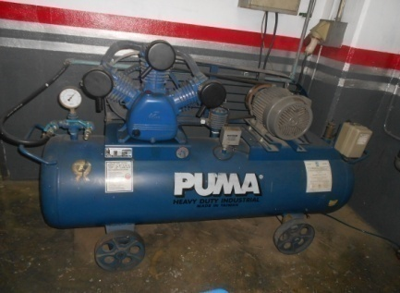
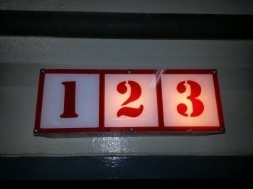
ประจำวัน
1.ถ่ายน้ำที่ถังเก็บลมทิ้ง เพื่อป้องกันไม่ให้ระบบลมมีความชื้น | 4.เมื่อปั๊มตัดการทำงานต้องไม่มีเสียงลมรั่ว | 7. ตรวจสอบวาล์วเปิด-ปิด ในจุดต่างๆ ดังนี้ |  | 9. ตรวจสอบหลอดไฟแสดงสถานะการทำงานของปั้มลม
 |  | 7.1 วาล์วที่อยู่ติดกับตัวปั๊มลม | 7.2 วาล์วที่ท่อลมก่อนเข้าถังพัก | : หลอดไฟติด เบรกเกอร์ ON/หลอดไฟดับ เบรกเกอร์ OFF
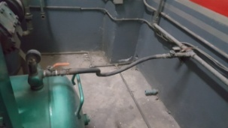
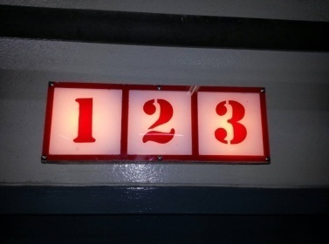

2.ตรวจสอบระดับน้ำมัน ต้องไม่ต่ำกว่าครึ่งของช่องตาแมว | 5.ต้องไม่มีน้ำมันรั่วออกจากชิ้นส่วนต่างๆ ของปั๊ม | 7.3 วาล์วที่ต่อออกจากถังพักลม
ดูระดับน้ำมัน |  | 7.4 วาล์วที่ท่อลมก่อนปล่อยลมไปใช้งาน
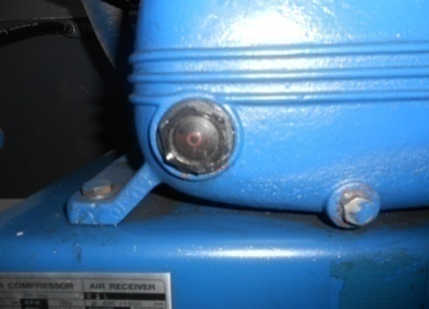

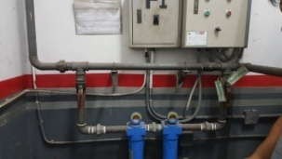


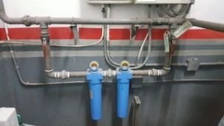
 |  | 8. ตรวจสอบชุดตัวดักน้ำ : เข็มเกจวัดต้องอยู่ใน Zone สีเขียว
3.เมื่อรันเครื่องแล้วสังเกตุว่า มีเสียงอะไรผิดปกติหรือไม่ | 6. ตรวจสอบลมรั่วที่ข้อต่อต่างๆ : ต้องไม่มีลมรั่วออกจาก | เท่านั้น
 | ข้อต่อต่างๆ
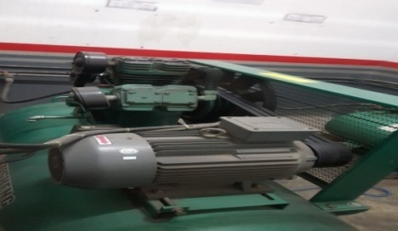

เอกสารฉบับที่ / วันที่ออกเอกสาร / วันที่มีผลบังคับใช้ : 6 / 20/09/2562 / 01/10/2562 |  |  |  |  | EF-OFF-74

เจ้าของพื้นที่ 2
บริษัท โตโยต้านนทบุรี ผู้จำหน่ายโตโยต้า จำกัด
รายละเอียดการตรวจเช็คและบำรุงรักษา เครื่องปั๊มลมแบบลูกสูบ
( สำหรับผู้ปฏิบัติงาน )

ประจำสัปดาห์
1.ทำความสะอาดตัวเครื่องโดยใช้ผ้าเช็ดตามส่วนต่างๆ | 3. ตรวจสอบสายพาน : ไม่ตึงหรือหย่อนเกินไป | 6. ตรวจสอบการ์ดป้องกันสายพาน : ต้องไม่หลวม ไม่ชำรุด
 | อยู่ในระยะความหย่อนไม่เกิน 5-10 cm. | ไม่มีรอยแตก
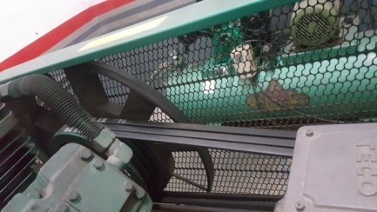
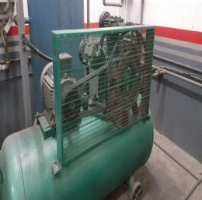
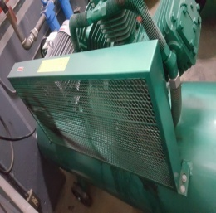

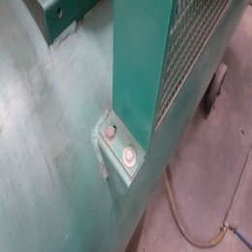
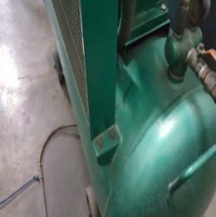
2. ตรวจสอบค่าแรงดันลม : เข็มวัดแรงดันกระดิกได้ตามปกติ | 4. ตรวจสอบมู่เล่ย์ : ต้องไม่มีรอยแตกร้าว , ชุดใบพัดไม่บิ่น
ปั๊มลมตัดต่อตามค่าแรงดันที่ตั้งไว้ ต่อ 7 บาร์ / ตัด 8 บาร์ | และไม่แกว่งขณะใช้งาน

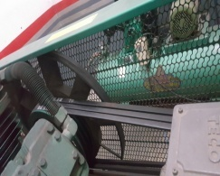

 | 5. ตรวจเช็คท่อระบายความร้อน : ต้องไม่มีลมรั่วตามข้อต่อและตามท่อ , ท่อระบายความร้อนไม่มีรอยแตกหรือฉีกขาด

3. ตรวจสอบสายพาน : ไม่ตึงหรือหย่อนเกินไป อยู่ในระยะ
ความหย่อนไม่เกิน 5-10 cm.ไม่มีรอยแตกร้าว หากพบ
รอยแตกร้าวให้แจ้งหัวหน้างานทันที
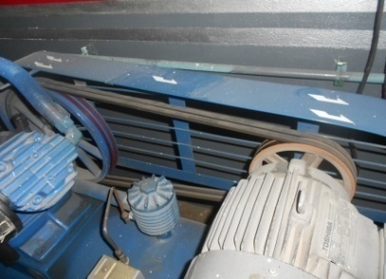

เอกสารฉบับที่ / วันที่ออกเอกสาร / วันที่มีผลบังคับใช้ : 6 / 20/09/2562 / 01/10/2562

ซ่อมบำรุง
บริษัท โตโยต้านนทบุรี ผู้จำหน่ายโตโยต้า จำกัด
รายละเอียดการตรวจเช็คและบำรุงรักษา เครื่องปั๊มลมแบบลูกสูบ
( สำหรับแผนกซ่อมบำรุง )

ประจำเดือน
1.ทำความสะอาดกรองอากาศโดยใช้ลมเป่า ถ้าสกปรกมากให้เปลี่ยนใหม่ | 4.สังเกตุสีของน้ำมันที่ช่องตาแมว เปลี่ยนใหม่ ทุก ๆ 6 เดือน
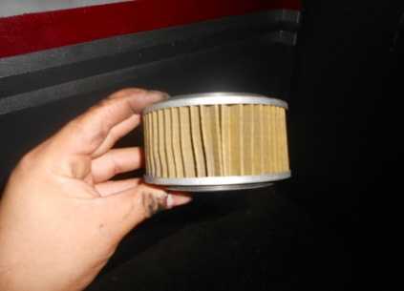
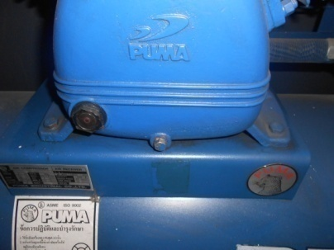

2.ตรวจสอบแรงเคลื่อนไฟฟ้าอยู่ที่ 380V-3เฟส และ วัดกระแสได้ตามที่ระบุในเนมเพลท | 5. ทำการเปลี่ยนน้ำมันเครื่องตามที่กำหนดทุก 6 เดือน ( ลงบันทึกเมื่อทำการเปลี่ยนน้ำมัน )

3.ตรวจสอบระบบไฟฟ้าสายไฟต้องไม่ชำรุด และ น๊อตยึดสายไฟบนแม็คเนติกส์ต้องแน่นทุกตัว | 6. ทดสอบเซพตี้วาล์ว (ป้องกันการระเบิด) โดยดึงสลักนิรภัยออกเพื่อทดสอบ
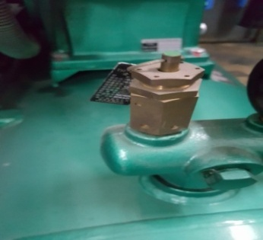

เอกสารฉบับที่ / วันที่ออกเอกสาร / วันที่มีผลบังคับใช้ : 6 / 20/09/2562 / 01/10/2562 |  | EF-OFF-74

